Sheet1
従業員更新単体UIテスト 須崎千穂子
目次：テストケース一覧（クリックで該当のテストケースに遷移します）
①正常系を用いた一通りの流れのチェック
②入力必須エラーが正しく出るかチェック
③名前の文字数チェック（正常系の境界値：20文字）
④名前の文字数チェック（異常系の境界値：21文字）
⑤メールアドレスの形式エラーが正しく出るかチェック
⑥電話番号の形式エラーが正しく出るかチェック
⑦同じメールアドレスが登録されていた場合のエラーチェック
⑧同じ電話番号が登録されていた場合のエラーチェック
⑨同じメールアドレスかつ同じ電話番号が登録されていた場合のエラーチェック

テストケース① 正常系を用いた一通りの流れのチェック
手順No. | 作業内容 |  |  |  |  | 期待結果 | 実際結果
1 | 画面上部の従業員一覧、またはホーム画面の従業員一覧ボタンを押す |  |  |  |  | 従業員一覧画面に遷移する | 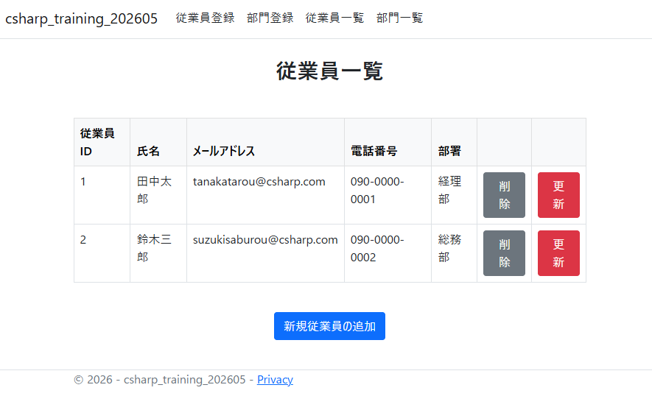
2 | 従業員ID：1の更新ボタンを押す |  |  |  |  | 従業員更新の入力画面に遷移する | 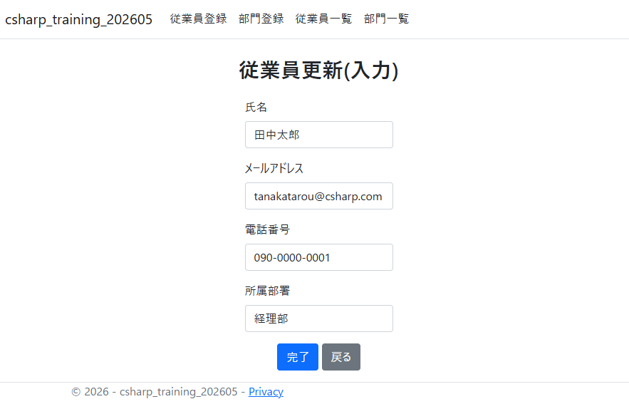
3 | 名前を「高橋太郎」に変更して完了ボタンを押す |  |  |  |  | 確認画面に遷移する | 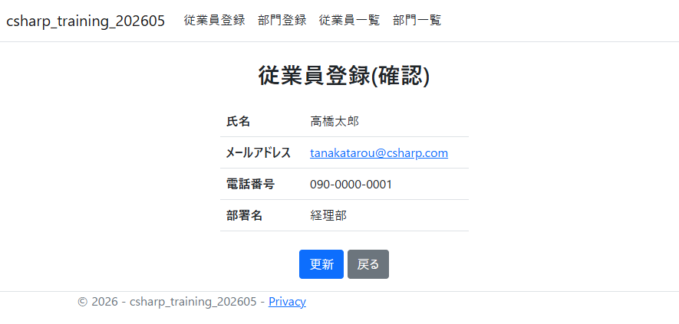
4 | 更新ボタンを押す |  |  |  |  | 完了画面に遷移する | 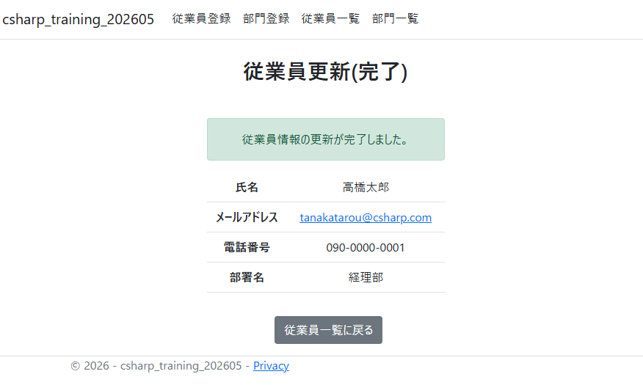
5 | 従業員一覧に戻るボタンを押す |  |  |  |  | 従業員一覧に遷移し、名前が変更になったことを確認する。 | 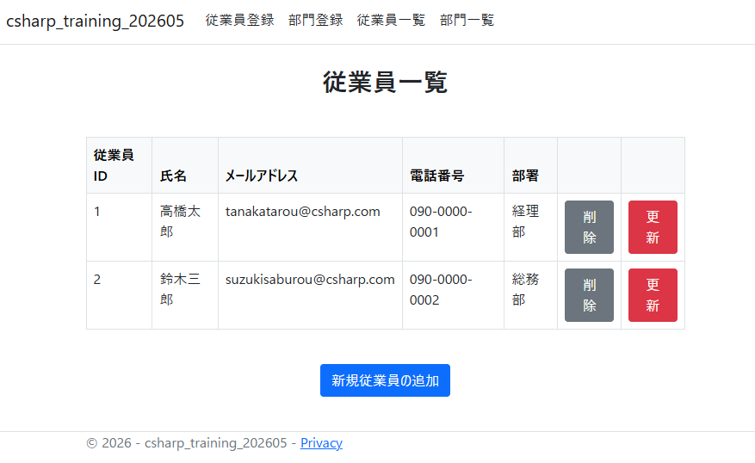
テストケース② 入力必須チェック
1 | 従業員一覧から従業員ID 1：田中太郎の更新ボタンを押す |  |  |  |  | 従業員更新(入力)画面に遷移する | 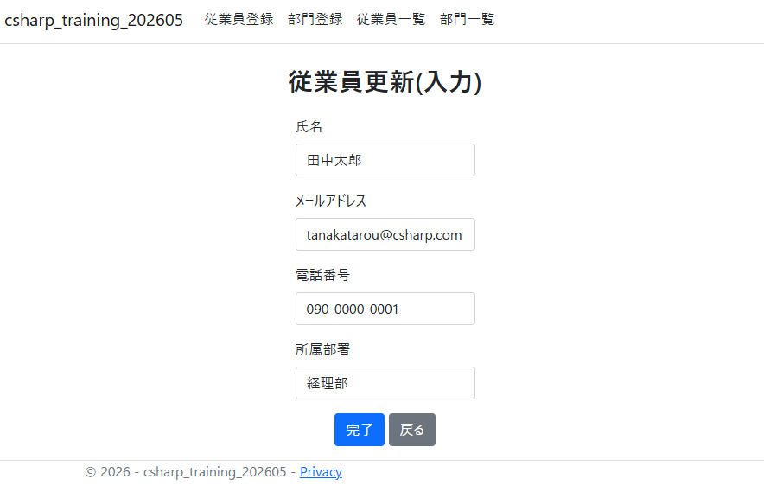
2 | 名前 | メールアドレス | 電話番号 | 部署 |  | 氏名：氏名は入力必須です。 メールアドレス：メールアドレスは入力必須です。 電話番号：電話番号は入力必須です。
 |  |  |  | 総務部 | を入力して完了ボタンを押す |  | 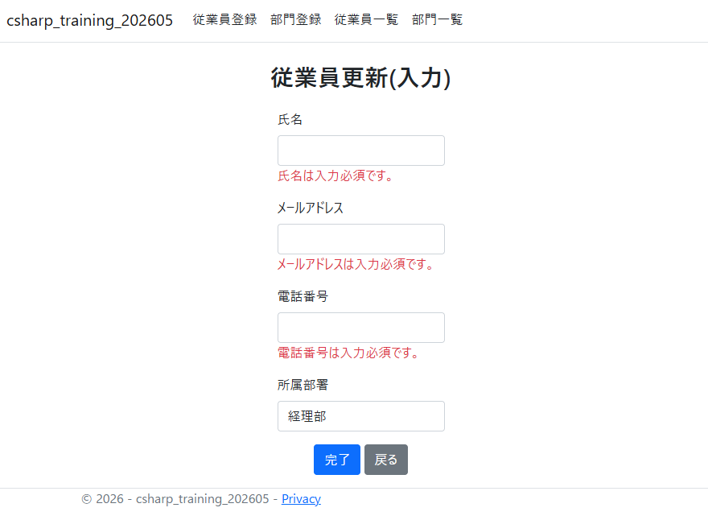
テストケース③ 名前の文字数チェック（正常系の境界値：20文字）
1 | 従業員一覧から従業員ID 1：田中太郎の更新ボタンを押す |  |  |  |  | 従業員更新(入力)画面に遷移する
2 | 名前 | メールアドレス | 電話番号 | 部署 |  | 確認画面に遷移する
 | あいうえおかきくけこさしすせそたちつてと | 変更なし | 変更なし | 変更なし | を入力して完了ボタンを押す |  | 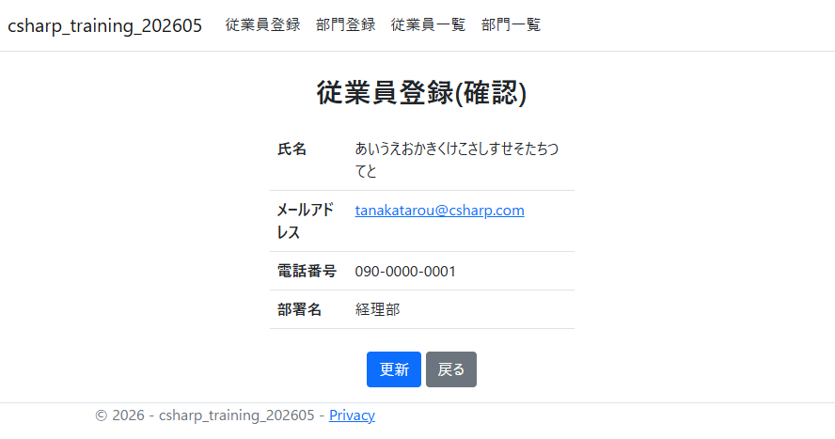
テストケース④ 名前の文字数チェック（異常系の境界値）
1 | 従業員一覧から従業員ID 1：田中太郎の更新ボタンを押す |  |  |  |  | 従業員更新(入力)画面に遷移する
2 | 名前 | メールアドレス | 電話番号 | 部署 |  | 氏名：20文字以内で入力してください。 とエラーが出る
 | あいうえおかきくけこさしすせそたちつてとな | 変更なし | 変更なし | 変更なし | を入力して完了ボタンを押す |  | 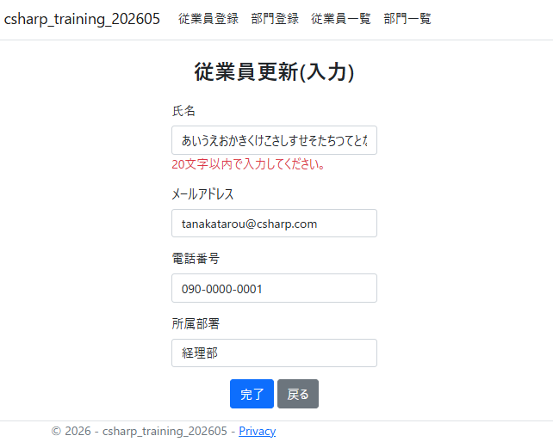
テストケース⑤ メールアドレスの形式エラーが正しく出るかチェック
1 | 従業員一覧から従業員ID 1：田中太郎の更新ボタンを押す |  |  |  |  | 従業員更新(入力)画面に遷移する
2 | 名前 | メールアドレス | 電話番号 | 部署
 | 変更なし | テスト | 変更なし | 変更なし | を入力して完了を押す | メールアドレスの部分にメールアドレスの形式が不正である旨のポップアップが表示される | 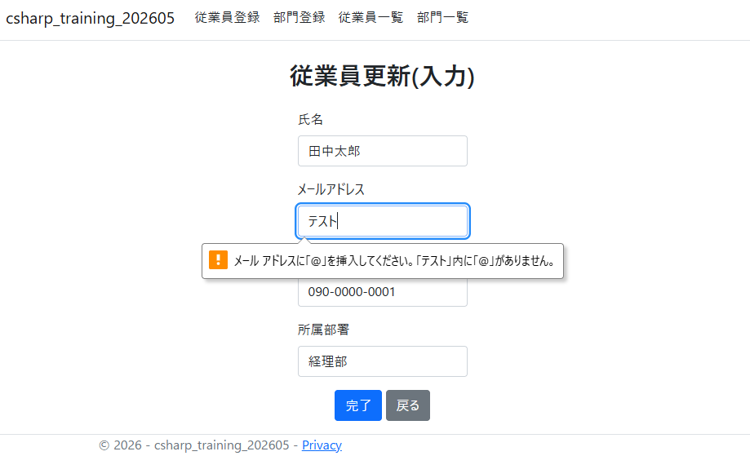
テストケース⑥ 電話番号の形式エラーが正しく出るかチェック
1 | 従業員一覧から従業員ID 1：田中太郎の更新ボタンを押す |  |  |  |  | 従業員更新(入力)画面に遷移する
2 | 名前 | メールアドレス | 電話番号 | 部署
 | 変更なし | 変更なし | テスト | 変更なし | を入力して完了を押す | 電話番号：電話番号の形式（例: 03-1234-5678）で入力してください。 とエラー文が出る | 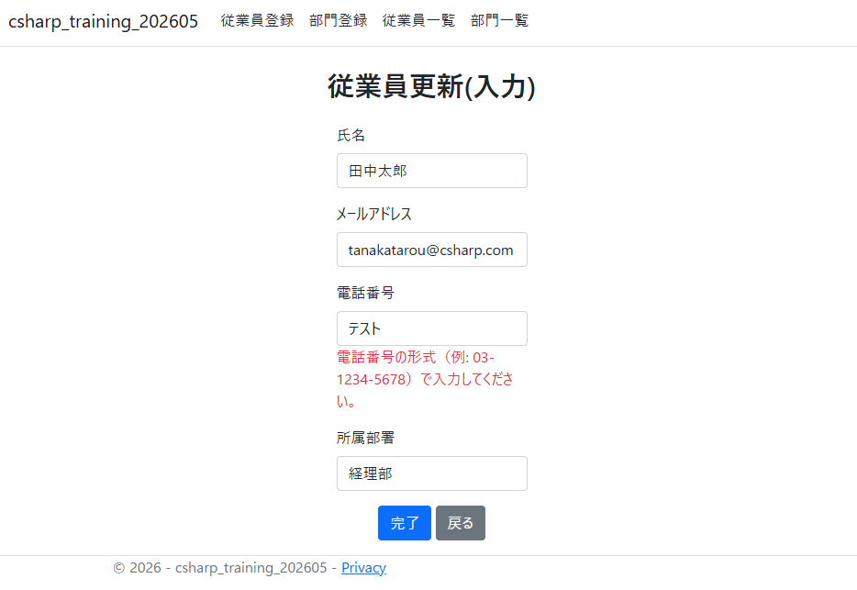
テストケース⑦ 同じメールアドレスが登録されていた場合
1 | 従業員一覧から従業員ID 1：田中太郎の更新ボタンを押す |  |  |  |  | 従業員更新(入力)画面に遷移する
2 | 名前 | メールアドレス | 電話番号 | 部署
 | 変更なし | suzukisaburou@csharp.com | 変更なし | 変更なし | を入力して完了を押す | 画面上部に「同じメールアドレスがすでに登録されています。」とエラーが出る | 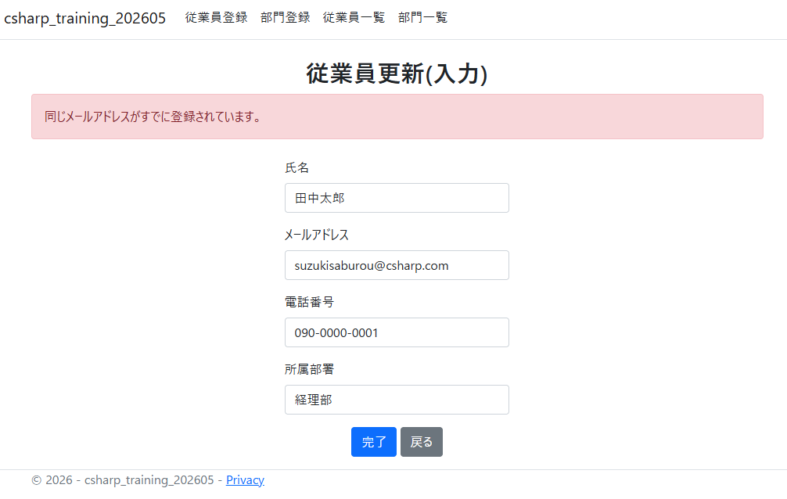
テストケース⑧ 同じ電話番号が登録されていた場合
1 | 従業員一覧から従業員ID 1：田中太郎の更新ボタンを押す |  |  |  |  | 従業員更新(入力)画面に遷移する
2 | 名前 | メールアドレス | 電話番号 | 部署
 | 変更なし | 変更なし | 090-0000-0002 | 総務部 | を入力して完了を押す | 画面上部に「同じ電話番号がすでに登録されています。」とエラーが出る | 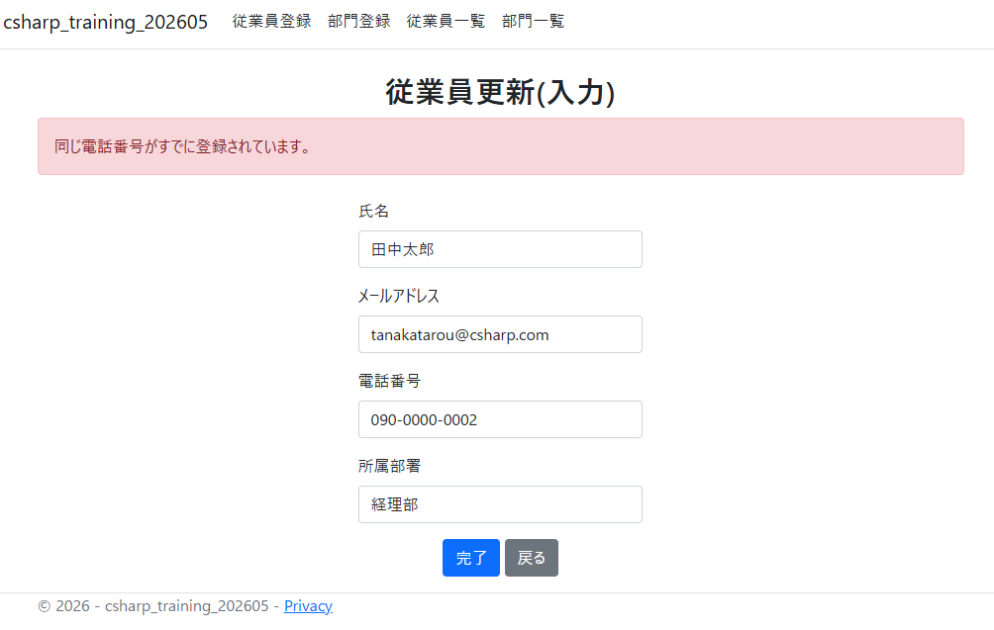
テストケース⑨ 同じメールアドレス&電話番号が登録されていた場合
1 | 従業員一覧から従業員ID 1：田中太郎の更新ボタンを押す |  |  |  |  | 従業員更新(入力)画面に遷移する
2 | 名前 | メールアドレス | 電話番号 | 部署
 | 変更なし | suzukisaburou@csharp.com | 090-0000-0002 | 変更なし | を入力して完了を押す | 同じメールアドレスのエラーと同じ電話番号のエラーが両方出る | 